关系图
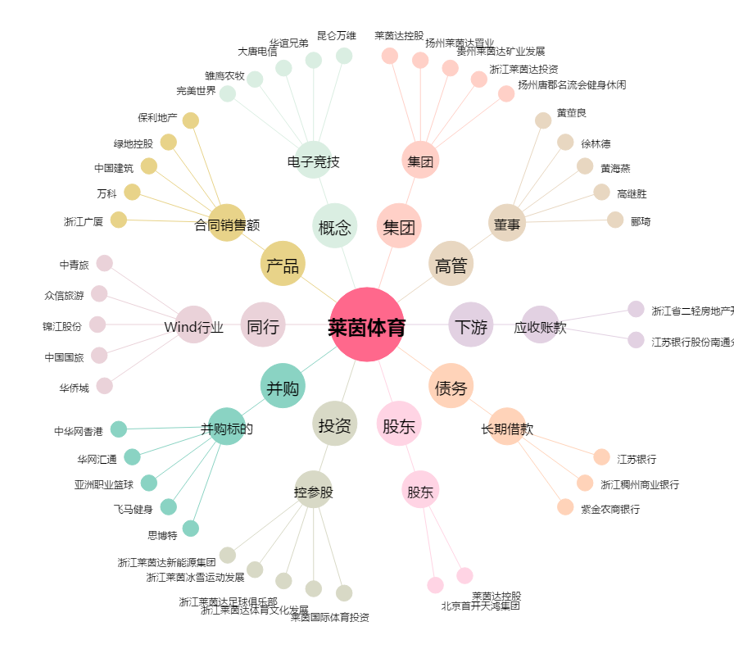
莱茵体育[000558.SZ] - 关系概览图

